Pro
ข้อมูลสำหรับหน้ากิจกรรม (Event Page)
กิจกรรม (Th/Eng) | Ads. | บทความเชิญชวน / รายละเอียด(Th/Eng) | ระยะเวลา | สถานที่จัดกิจกรรมหรือสาขาที่ร่วมรายการ
โปรโมชั่นลด 10% ที่ภัตตาคารอร่อยล้นฟ้า เมื่อสั่ง Delivery | 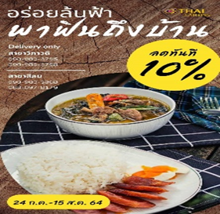 | อิ่มง่ายๆ สบายท้อง ไม่ต้องออกไปไหนให้ยุ่งยาก กับเมนู "อร่อยล้นฟ้า พาฟินถึงบ้าน" เมื่อสั่ง Delivery กับเราวันนี้ รับส่วนลดค่าอาหาร 10% | 24 ก.ค. - 15 ส.ค.2564 | ภัตตาคารอร่อยล้นฟ้า วิภาวดี & สีลม
สินค้าพิเศษในเทศกาลวันแม่ "ขนมช่อดอกมะลิ" | 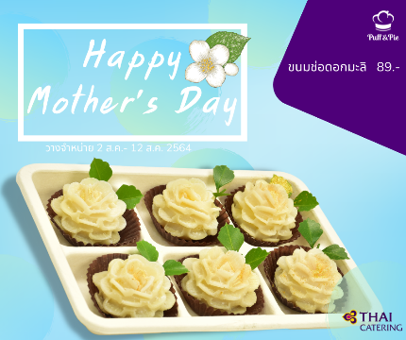 | Happy Mother's Day ขนมพิเศษเพื่อคนพิเศษของคุณ "ขนมช่อดอกมะลิ" ราคา 89.- | 2 - 12 ส.ค. 2564 | ภัตตาคารอร่อยล้นฟ้า วิภาวดี & สีลม และ ร้าน Puff & Pie *เฉพาะสาขาของการบินไทย
โปรโมชั่น พิเศษ 8.8 | 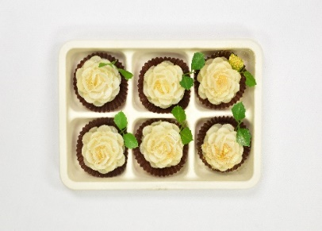 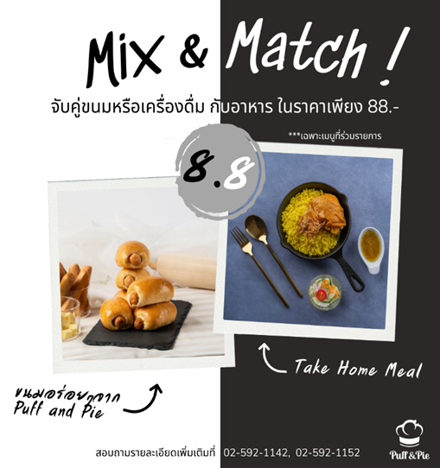 | โปรโมชั่นพิเศษ 8.8 ให้คุณเลือกอิ่มอร่อยได้ตามใจ จับคู่ เมนูอาหาร + Bakery หรือ จับคู่ เมนูอาหาร + เครื่องดื่ม ในร้าน Puff & Pie ในราคา 88.- | 8 ส.ค. 2564 | ร้าน Puff & Pie *เฉพาะสาขาของการบินไทย
 | 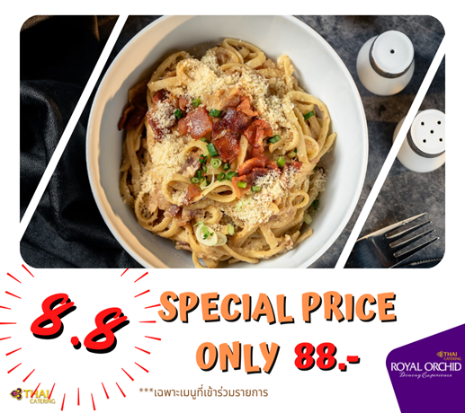 | โปรโมชั่นพิเศษ 8.8 ให้คุณเลือกอิ่มอร่อย ได้ตามใจ ทุกเมนู ที่ภัตตาคารอร่อยล้นฟ้า ในราคา 88.- *ยกเว้นเมนูเนื้อย่างกับแซลม่อนจิ้มแจ่ว | 8 ส.ค. 2564 | ภัตตาคารอร่อยล้นฟ้า วิภาวดี / สีลม
รายละเอียด โปรโมชั่น
โปรโมชั่นพิเศษ 8.8 ให้คุณเลือกอิ่มอร่อยได้ตามใจ |  | โปรโมชั่นพิเศษ 8.8 ให้คุณเลือกอิ่มอร่อยได้ตามใจ
จับคู่ เมนูอาหารพร้อมทาน + เบเกอรี่ |  | กับเมนูนานาชาติ ที่ภัตตาคารอร่อยล้นฟ้า
หรือ |  | ในราคาชุดละ 88.-
เมนูอาหารพร้อมทาน + เครื่องดื่มประเภทชง (เช่น ชา, กาแฟ) |  | เงื่อนไข
ในราคาชุดละ 88.- |  | 1. ไม่สามารถใช้ร่วมกับโปรโมชั่นส่วนลด 10% หรือ รายการส่งเสริมการขายรายการอื่นๆ
ในร้าน Puff & Pie *ที่ร่วมรายการ |  | 2. ลดเฉพาะรายการอาหารตามที่กำหนดไว้เท่านั้น
เงื่อนไข ไม่สามารถใช้ร่วมกับโปรโมชั่นส่วนลด 10% , 15%, ส่วนลดพนักงาน หรือรายการส่งเสริมการขายรายการอื่นๆ ได้ |  | รายการอาหารที่เข้าร่วมรายการ
 |  | 1. CAESAR SALAD WITH SMOKED SALMON
สินค้าที่ร่วมรายการ : |  | 2. CAESAR SALAD WITH BACON
รายการอาหารพร้อมรับประทาน | รายการเบเกอรี่ | 3. CAESAR SALAD WITH TUNA
- ข้าวผัดอเมริกัน | - พายสัปปะรด | 4. SEAFOOD SHIO YAKISOBA
- สปาเก๊ตตี้ขี้เมาไก่ | - แยมโรล | 5. STIR-FRIED RADISH CAKE WITH PRAWN
- มักกะโรนีแฮมชีส | - แซนวิชทูน่า | 6. LINGUINE CARBONARA
- ออมเล็ตครีมผักรวม | -ขนมปังชาเขียวไส้ถั่วแดง | 7 .LINGUINE BACON AND DRIED CHILI
- ออมเล็ตครีมเห็ด | - โรลใบเตย | 8. CHICKEN TIKKA/ PALAK PANEER/NANN
- ข้าวกะเพราไก่ไข่ดาว | - โรลเผือก | 9. CHICKEN TIKKA/ PALAK PANEER/BASMATI
- ข้าวหมกไก่ | - โรลกาแฟ | 10. PHAD THAI WITH PRAWN
- แคนเนลโลนีผักโขม | - เดนิชเพสตรี้
- ข้าวหมูก้อนทอดกระเทียม | - เต้าฮวยฟรุ๊ตสลัด
- ไก่บดเห็ดทอดกรอบ | - พายไก่พรีเมี่ยม
- ข้าวผัดปลาแซลม่อน | - ครัวซองต์ขาตรง
- ข้าวอบปลาแซลม่อนย่างซีอิ๊ว | - เลม่อนโรล
สินค้าไม่ร่วมรายการ : คุ้กกี้, พายผีเสื้อ, Mixed Nuts, เครื่องดื่ม (ชามะขาม, อัญชันมะนาว และน้ำผลไม้รวมขนาด 1000 ml) , สลัดทุกชนิด และรายการ Take Home ที่เป็นกับข้าว

